2017
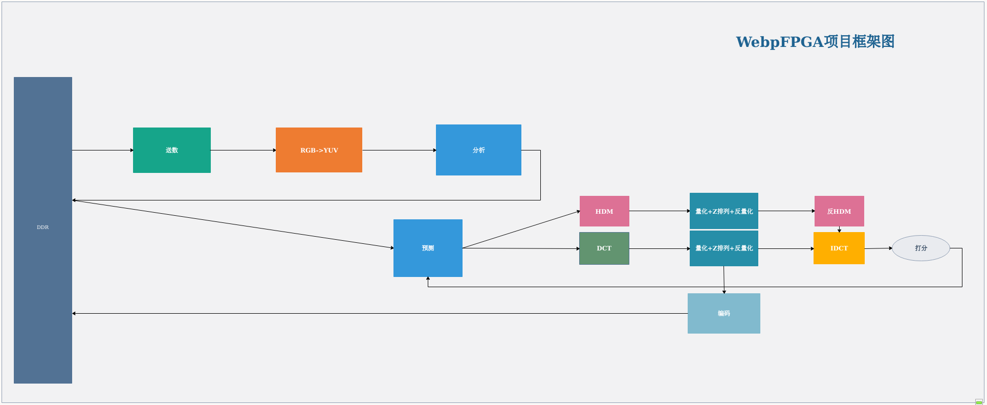
月份 | 收入

1 | 12000
2 | 12001
3* | 12002
4 | 12003
5 | 12004
6 | 12005
7 | 12006
8* | 12007
9 | 12008
10 | 12009
11 | 12010
12 | 12011

